Sheet1
mps_track_adjust_expand_btn （黄色枠）クリック → 拡張メニュー（PTZ/Auto Framing / Image Adjust）タブ切替 必ずAuto Framing が選択された状態の画面に切替
mps_track_adjust_reduce_btn（赤色枠）クリック → 通常メニューに戻る

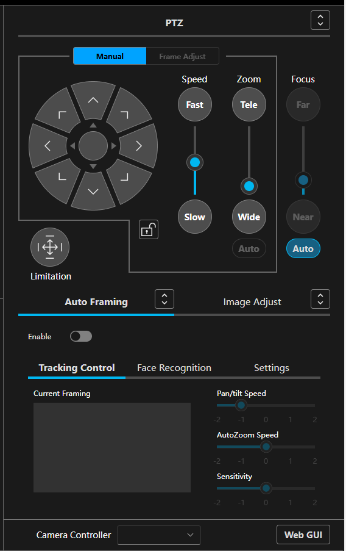
A-1
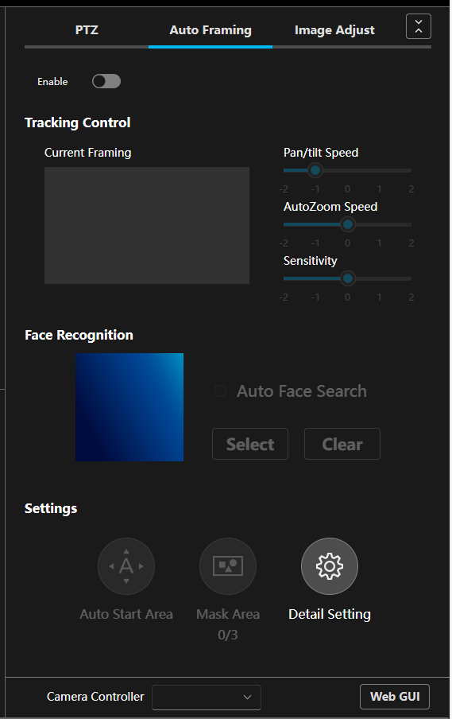
B-1

ｖ

上段の3タブ切替で、３つの画面を切替

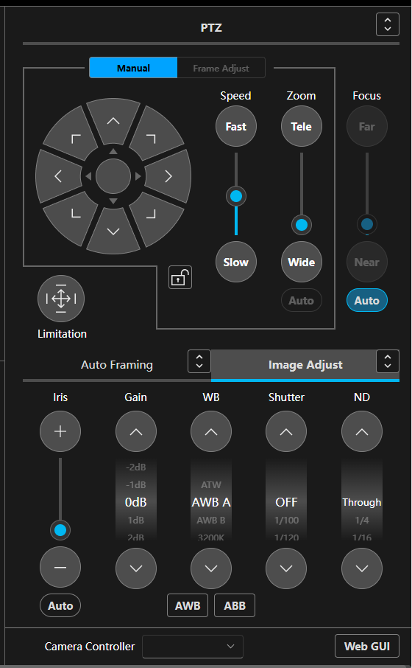
A-2
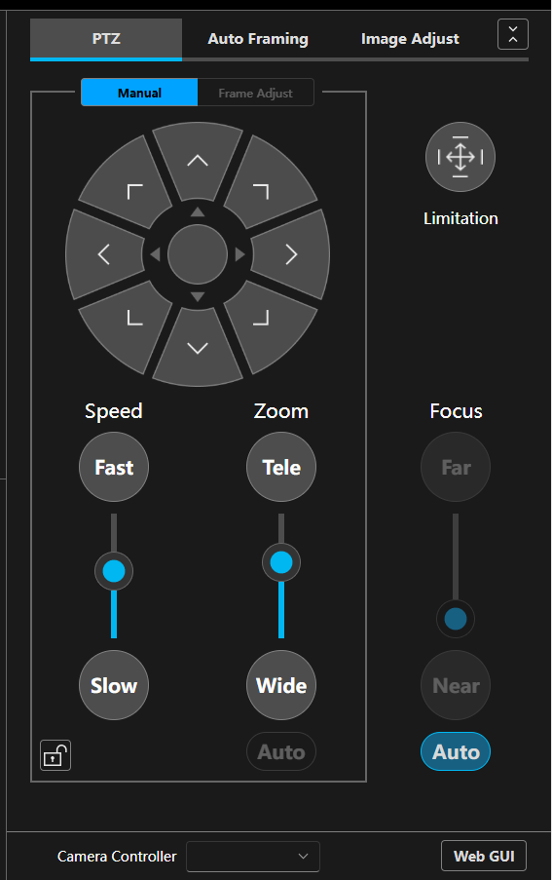
B-3
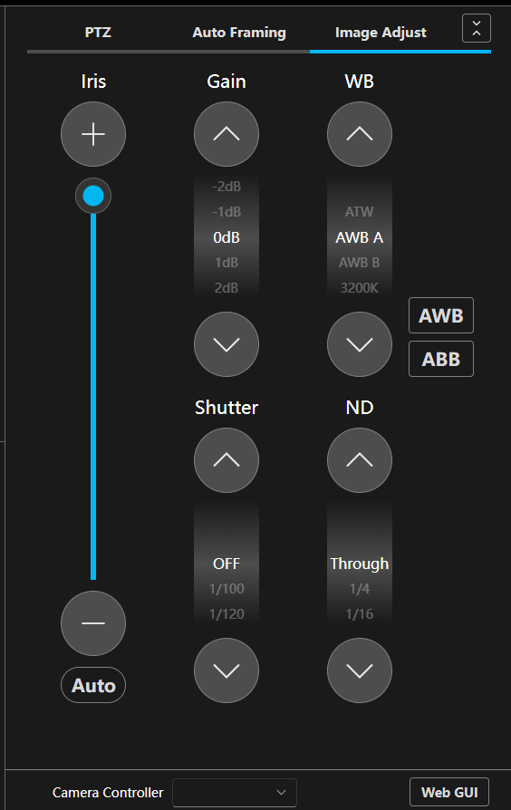
B-2

